Доп комплект
Дополнительная комплектация
Доп комплектация каркасов
Наименование | ед.изм | цена (руб.)
Нестандартные модули, которые имеют сложную геометрию для производства принимаются в разработку только после согласования с техническим отделом фабрики, срок изготавления таких заказов будет согласовываться индивидуально | к заказу | +100%
Срочное изготовление заказа (согласовать с менеджером) |  | +30%
Срок изготавления каркаса ЛДСП не стандартных размеров |  | +10 раб/дней
Срок изготовления заказов с фрезеровкой по эскизу заказчика |  | +10 раб/дней
Срок изготовления с ППУ изделиями на МДФ |  | +10 раб/дней
Срок изготовления изделий в МДФ(ПВХ) 16/19/22мм |  | 14 раб/дней
Срок изготовления изделий в МДФ(ПВХ) 25мм |  | 21 раб/день
Срок изготовления изделий в МДФ(ПВХ) +патина |  | 28 раб/дней
Срок изготовления изделий МДФ + Пластик ARPA, ABET, FENIX |  | 21 раб/день
Срок изготовления изделий TSS SM`art, Eterno |  | 21 раб/день
Срок изготовления МДФ+Эмаль матовая мыло R3 |  | 21 раб/день
Срок изготовления МДФ+Эмаль матовая мыло R3+интегрированная ручка |  | 28 раб/день
Срок изготовления МДФ+Эмаль матовая +фрезеровка 16/19/22мм |  | 28 раб/день
Срок изготовления МДФ+Эмаль матовая +фрезеровка 25мм |  | 38 раб/день
Исправление рассчитанного заказа фабрикой, но не в запуске (где час-минимум) | 1 час | 1000
Заказ на кухню без фасадов фабрики , к общей стоимости в РС считается наценка (фабрика деталировку фасадов не предоставляет) | шт | +5%
Отдельные заказы на столешницы , к общей стоимости в РС считается наценка | к-т | +15%
Заказ на фасады фабрики , к общей стоимости в РС считается наценка | шт | +5%
Минимальный дозаказ на детали ХДФ/ЛДСП не может быть менее 500 руб | шт | 500 руб
Присадка колодца под петлю | шт | 50
Присадка фасада под ручку | шт | 30
Растворитель + ветошь | ком-т | 300
Распил ЛДСП 16мм в ПВХ 0,4мм ( рейки считаются отдельно) | кв.м | 1600
Распил ЛДСП 16мм в ПВХ 1мм (рейки считаются отдельно) | кв.м | 1900
Рейка ЛДСП 16мм в ПВХ 1мм (шириной от 100 до 61мм) | кв.м | 2900
Рейка ЛДСП 16мм в ПВХ 1мм (шириной от 60 до 40мм) | п.м. кратно метру | 600
Рейка ЛДСП 16ммв кромке ПВХ 0.4 мм ( от 100 до 61мм) | кв.м | 1800
Распил ЛДСП 32мм в кромке ПВХ 1мм | кв.м | 5800
Рейка ЛДСП 32мм в кромке ПВХ 1мм ( от 100 до 61мм) | кв.м | 11500
Рейка ЛДСП 32мм в кромке ПВХ 1мм ( от 60 до 40мм) | п.м.(кратно метру) | 1650
Распил ХДФ | кв.м | 350
Распил багета/цоколя/канта МДФ(ПВХ) | 1рез | 150
Фрезеровка радиуса R300 наружный/внутренни у столешниц 26/38мм, МДФ 16/19/22мм, ЛДСП 16/22/25/32мм | шт | 300
Фрезеровка радиуса R100, R80 наружный у столешниц 26/38мм, МДФ 16/19/22мм, ЛДСП 16/22/32мм | шт | 300
Кромление торцов столешницы пластиком в цвет (торец 600мм) | шт | 400
Кромление R300 (с запятой) столешницы пластиком в цвет (переход только в п/ф) | шт | 300
Кромление R100 (без запятой) столешницы пластиком в цвет (переход только в п/ф) | шт | 1400
Кромление столешниц кромкой ПВХ 2мм и 1,5мм (R300 наружный/внутренний, R100 и R80 только наружные; переход R в п/ф не возможна) | п.м (кратно метру) | 550
Кромление столешницы кромкой 3D цвет Алюминий , Рехао №1323 Е , глянец -цвет по согл. с менеджером (возможные радиуса: R300 наружный/внутренний , R100 наружный) | кратно метру | 700
Изготовление фигурной формы (Ф-1 см. лист столешницы)столешницы не стандартного размера от 900мм до 2000мм (возможность изготовления согласовывать с менеджером) *кромка клеется только ПВХ 2мм-считается по прайсу к стоимости изготовления формы | шт | 3000
Изготовление прямой формы (Ф-2 см. лист столешницы) столешницы не стандартного размера от 900мм до 2000мм (возможность изготовления согласовывать с менеджером) *кромка клеется только ПВХ 2мм-считается по прайсу к стоимости изготовления формы | шт | 1500
Изготовление формы Ф-3 у столешнице стандартных размеров | шт | 600
1 кат: Еврозапил 2ст (при глубине от 400 до 600, длина от 500 до 3000) | к-т | 1500
2 кат: Еврозапил 2ст (при глубине 100 до 400, длина от 3000 до 4100) при данных размерах в расчет стоимости нужно учитывать +500мм к нужной столешнице | к-т | 3000
3 кат: Еврозапил 3ст (при глубине свыше 600 до 1200, длина до 3000) | к-т | 6000
1 кат: Евростык 2ст (при глубине от 500 до 600, длина от 500 до 3000) | к-т | 1500
2 кат: Евростык 2ст (при глубине 100 до 500, длина от 3000 до 4100) при данных размерах в расчет стоимости нужно учитывать +500мм к нужной столешнице | к-т | 3000
3 кат: Евростык 3ст (при глубине свыше 600 до 1200, длина до 3000) | к-т | 6000
Доплата за кромку ПВХ 1мм на каркас за позицию с дверьми | за позицию | 200
Доплата за кромку ПВХ 1мм на каркас за позицию с ящиками | за позицию | 300
Доплата за кромку ПВХ 1мм на каркас за пеналы | за позицию | 500
Доплата за шкаф на эксцентриках (торцевые бесплатно) | за позицию | 300
Доплата за стол на эксцентриках (торцевые бесплатно) | за позицию | 500
Доплата за пенал на эксцентриках | за позицию | 500
Выпрямитель фасадов врезной AQ 1000-2700мм +установка (цвет: белый, серый) | шт | 2500
Доплата не стандарт/высоту каркаса шк, пеналов (max + 200мм, кратно 2мм) | за позицию | +10%
Доплата не стандарт/высоту каркаса шк, пеналов (max + 200мм, не кратно 2мм) | за позицию | +100%
Доплата не стандрт/глубину каркаса шк/ст/пеналов (max + 50мм) | за позицию | +10%
Доплата не стандрт/ширину каркаса пеналов (кратность 10мм) | за позицию | +10%
Доплата не стандрт/ширину каркаса пеналов (кратность менее 10мм) | за позицию | +50%
Доплата не стандарт/высоту каркаса ст (max до 930мм, min 460мм ) | за позицию | +100%
Длинномеры
Плинтус+вставка L=3м : ( МС кат- 1, 2, 3, 4; СОЮЗ-Универс, Классик, Стандарт, Премиум) | шт | 500
Плинтус+вставка L=3м : ( МС кат 5,6,7,8,9, 10; СОЮЗ-Премиум+ ) | к-т | 700
Ком-т згл к плинтусу под вставку (серый) | к-т | 50
Плинтус алюминиевый КВАДРО (L=3м) 259621 | шт | 1400
ком-т згл к плинтусу КВАДРО | шт | 150
Плинтус Квадро Д ( (H 27/13, L 3м) | шт | 700
Ком-т згл Квадро Д | шт | 200
Плинтус Kоrner 38/3 | шт | 1200
Плинтус Kоrner 38/4,2 | шт | 1600
Плинтус Kоrner 23/3 | шт | 700
Плинтус Kоrner 15/3 | шт | 700
Плинтус Silikоrner 4,2 м | шт | 700
Ком-т заглушек к Kоrner однотонка | к-т | 200
Ком-т заглушек к Kоrnen крашенные | к-т | 200
Плинтус к Egger h25 L 4100 | шт | 2800
Ком-т заглушек к Egger | к-т | 550
Шина (профиль навески) L=2 м | шт | 220
Силиконовый уплотнитель для цоколя L=3,0 м (16мм) | шт | 150
Силиконовый уплотнитель для цоколя L=3,0 м (19мм) | шт | 150
Цоколь ПВХ 100мм/4м , (korner) 1 кат белый 001, ваниль 004, черный006, венге цаво 003, дуб сонома св 007, орех таволато 005, ясень шимо св 009, ясень шимо тм 008, выбеленное дерево 013, светло серый 023, сильвер 024, дуб белфорд 010, дуб шамони св 012, дуб шамони тм 011, антрацит 014, дуб вотан 017, вулканический серый 018, каменый тм 017, капучино 020, слоновая кость 022, камень св 021 | шт | 600
Цоколь ПВХ 100мм/4м,(korner) 2 кат ( снежный гл. 030, дуб скандинавский 025, дуб сепия 026, мрамор тм 027, золото шлифов. 028, титан шлифован. 029 ) | шт | 800
Цоколь ПВХ 100мм /2м 1 кат (korner) | шт | 350
Цоколь ПВХ 150мм/4м , (korner) 1 кат белый 001, ваниль 004, черный006, венге цаво 003, дуб сонома св 007, орех таволато 005, ясень шимо св 008, ясень шимо тм 008, выбеленное дерево 013, светло серый 023, сильвер 024, дуб белфорд 010, дуб шамони св 012, дуб шамони тм 011, антрацит 014, дуб вотан 017, вулканический серый 018, каменый тм 017, капучино 020, слоновая кость 022, камень св 021 | шт | 800
Цоколь ПВХ 150мм/4м,(korner) 2 кат ( снежный гл. 030, дуб скандинавский 025, дуб сепия 026, мрамор тм 027, золото шлифов. 028, титан шлифован. 029 ) | шт | 1300
Цоколь ПВХ Радиусный 100*995 (korner) 1 кат | шт | 600
Цоколь ПВХ Радиусный 150*995 (korner) 1 кат | шт | 800
Цоколь ПВХ Радиусный 100*995 (korner) 2 кат | шт | 700
Цоколь ПВХ Радиусный 150*995 (korner) 2 кат | шт | 1300
Пропил на цоколе ПВХ под R | шт | 1000
Вентиляционная решетка для цоколя (белая, черная, ваниль, алюминий, корич, тм. корич) | шт | 120
Заглушка торцевая к цоколю h = 100 /150 | шт | 70
Соеденитель к цоколю h = 100/120/150 | шт | 70
Угол для цоколя ПВХ 90 гр, 135 гр h = 100/120/150 | шт | 70
Прочее
Навесы регулируемые | к-т | 220
Навесы регулируемые Blum | к-т | 450
Навесы усиленный №807 (нагрузка до 240 кг) | к-т | 2300
Заглушки самоклеющиеся Ламарти D14, лист 20шт | к-т | 50
Заглушки самоклеющиеся Ламарти D20, лист 12шт | к-т | 50
Демфер (игольчатый амортизатор) | шт | 50
Демфер D5 BI-MATERIAL (белый, серый, антрацит, коричневый, прозрачный) | шт | 10
Отбойник сильконовый 1упаковка-50шт (10*1,5мм) | упаковка | 100
Заглушка на стол (для кабеля) цв. белый, бежевый, металлик | шт | 50
Клип защелка | шт | 100
Клей герметик для монтажа столешниц , туба 20гр-10мл (белый-ral 9003, серый-ral 7040, черный-ral 9011, коричневый-ral 8025, кремовый-ral 9001) | шт | 500
Крепеж полок
Полкодержатель Titus для стеклянных полок 4-6мм | ком-т | 5
Стеклодержатель под винт со штифтом никель ЦБ011142 | шт | 50
Стяжка быстрого монтажа (серый, беж,бел, коричневый, ) | шт | 40
Полкодержатель FLIPPER +шток | ком-т | 60
Полкодержатели скрытого монтажа 10*100 | шт | 150
Полкодержатели скрытого монтажа 12*120 | шт | 160
Уголок БМ + заглушка (25*25) | ком-т | 20
Планки
Планки столеш. 26/38мм торцевая, соеденительная, угловая | шт | 220
Планки стеновой панели 4мм (торцевая, соеденительная, угловая) | шт | 110
Планки стеновой панели 4мм черная (торцевая, соеденительная, угловая) | шт | 110
Планки стеновой панели 6мм (торцевая, соеденительная, угловая) | шт | 140
Планка для столеш. угловая, 38мм, черный /белая | шт | 220
Планка для столеш. торцевая , 38мм, черный/белая | шт | 220
Планка для столеш. соединительная, 38мм, черный /белая | шт | 220
Планка для стеновой панели 3м(Т-4мм) торцевая | шт | 400
Планка для стеновой панели 3м(Т-4мм) щелевая | шт | 400
Термопланка Pulse (серая-2015.372.16R, белая-2015.351.16R, черная-2015.382.16R ) | ком-т | 500
Термопланка Blum | ком-т | 1000
Петли планка под евровинт+заглушки
Петля Боярд 90° | шт | 80
Петля Боярд 90° полунакладная | шт | 80
Петля Боярд 90° вкладные | шт | 80
Петля Боярд 45° | шт | 110
Петля Боярд 30° | шт | 110
Петля Боярд 180° | шт | 150
Петля Боярд без пруж 90° EVO | шт | 250
Петля Боярд без пруж 45° EVO | шт | 280
Петля Боярд без пруж 180° EVO | шт | 280
Петля Боярд c дов. 90° EVO | шт | 250
Петля Боярд c дов. 45° EVO | шт | 280
Петля Боярд c дов. 180° EVO | шт | 280
Петля Боярд с дов. 90° | шт | 170
Петля Боярд с дов. 90° полунакладная | шт | 130
Петля Боярд с дов. 90° вкладная | шт | 130
Петля Боярд с дов. 30° | шт | 220
Петля Боярд с дов. 45° | шт | 170
Петля Боярд с дов. 165° | шт | 550
Петли Боярд для дв/гормошка (крокодил 2шт+карусель 2шт) | ком-т | 1000
Петля Боярд для дв/гормошка (крокодил 2шт с дов. 2шт+карусель 2шт) | ком-т | 1450
Петля Pulse 90° с дов для ал рамки INTEGRO | шт | 350
Петля Pulse 90° без пруж для ал рамки INTEGRO | шт | 350
Петля Pulse 90° черный никель для ал рамки INTEGRO | шт | 350
Петля Pulse 90° с дов черный никель для ал рамки INTEGRO | шт | 350
Петля Titus B 110° без пруж. | шт | 250
Петля Titus Т 110° | шт | 170
Петля Titus Т 30° | шт | 360
Петля Titus Т 45° | шт | 430
Петля Titus Т 180° | шт | 430
Петля Titus Т 110° с дов | шт | 450
Петля Titus Т 110°с дов полунакладная | шт | 450
Петля Titus Т 30° с дов | шт | 600
Петля Titus Т 45° с дов | шт | 700
Петля Titus Т 180° с дов | шт | 700
Петли Titus Т для дв/гормошка (крокодил 2шт+карусель 2шт) | ком-т | 2200
Петли Titus Т для дв/гормошка (крокодил 2шт с дов +карусель 2шт) | ком-т | 2200
Петля Hettich 110° с дов | шт | временно недоступен
Петля Hettich 180° с дов | шт | временно недоступен
Петля Hettich 45° с дов | шт | временно недоступен
Петля Hettich 30° с дов | шт | временно недоступен
Петля Hettich 165° с дов | шт | временно недоступен
Петля Hettich 110° без пруж | шт | временно недоступен
Петля Blum 110° c дов | шт | 650
Петля Blum 110° c дов полунакладная | шт | 700
Петля Blum 180° c дов | шт | 1000
Петля Blum 45°(135°) c дов | шт | 1000
Петля Blum 155° c дов | шт | 1000
Петля Blum 170° c дов (2петли+2 накл. дов) | ком-т | 3600
Петля Blum 107° беспруж. | шт | 350
Петля Blum 180° беспруж. | шт | 750
Петля Blum 45°(135°) беспруж. | шт | 750
Ограничитель петель Blum 86° | шт | 80
Толкатели петель
Толкатель накл. AMF13/SST | шт | 120
Толкатель накл. Titus | шт | 500
Толкатель накл. AQ белый | ком-т | 300
Толкатель накл. AQ серый | ком-т | 300
Толкатель нкл. TECH 20 серый (для рамки INTEGRO) | шт | 600
Толкатель накл. TECH 20 антрацит (для рамки INTEGRO) | шт | 600
Толкатель накл TECH 37 C010002663 белый | ком-т | 750
Толкатель накл.TECH 37 C010002667 серый | ком-т | 750
Толкатель накл. TECH 37 C010002668 антрацит | ком-т | 750
Толкатель накл. Hettich короткий (бел/сер/антрацит) | ком-т | временно недоступен
Толкатель накл. Hettich длинный (бел/сер/антрацит) | ком-т | временно недоступен
Толкатель накл. Blum короткий + держатель | ком-т | 800
Толкатель накл. Blum длинный + держатель | ком-т | 900
Системы выдвижения указать цвет, если цвет не указан-выбор цвета на усмотрение фабрики
НПВ Боярд DB4504Zn, (L 300, 350, 400, 450 ) | к-т | 650
НПВ Боярд дов DB4512Zn, (L 300, 350, 400, 450 ) | к-т | 800
НПВ push-to-open DB4515Zn (L300, 350, 400, 450) | к-т | 900
ТЧО Боярд дов (L 300, 350, 400, 450.) | к-т | 1100
ТПО Боярд дов (L 300, 350, 400, 450.) | к-т | 1600
ТПО Боярд push-to-open (L 300,350, 400,450.) | к-т | 1700
ТПО AQ дов +синхрон. (L 270, 300, 350, 400, 450 ) | к-т | 1600
ТПО AQ push-to-open +синхрон. (L300, 350, 400, 450 ) | к-т | 2200
ТЧО Hettich дов (L 250, 300, 350, 400, 450 ) | к-т | временно недоступен
ТПО Hettich дов (L 250, 300, 350, 400, 450 ) | к-т | временно недоступен
ТЧО Hettich push-to-open +синхрон (L 250, 300, 350, 400, 450 ) | к-т | временно недоступен
ТПО Hettich push-to-open +синхрон (L 250, 300, 350, 400, 450 ) | к-т | временно недоступен
ТЧО Blum c дов | к-т | 2200
ТПО Blum c дов | к-т | 4900
ТЧО Blum push-to-open +синхрон. | к-т | 4000
ТПО Blum push-to-open + синхрон. | к-т | 6200
т/б Боярд SB18 (белый/ графит) | к-т | 2300
т/б Боярд SB18 +передняя планка (белый/ графит ) | к-т | 4900
т/б Боярд SB21 (белый/графит) | к-т | 3000
т/б Боярд SB21 + рейлинг (белый/графит) | к-т | 3500
т/б Боярд SB38, push+soft (белый/cерый) | к-т | 4200
т/б Боярд SB41, push+soft (белый/cерый) | к-т | 5000
т/б Боярд SB41, push+soft + рейлинг (белый/cерый) | к-т | 5500
поводок к т/б СТАРТ SBH100/W (белый/серый) | шт | 1000
т/б AQ дов h88 (белый/графит) | к-т | 2400
т/б AQ дов h88 +рейлинг (белый/графит) | к-т | 3000
т/б AQ дов h203 + рейлинг (белый/графит) | к-т | 3400
т/б Hettich дов h101 белй/серый/антрацит (L 270, 300, 350, 400 ,450) | к-т | временно недоступен
т/б Hettich дов h187 белй/серый/антрацит (L 270, 300, 350, 400 ,450) | к-т | временно недоступен
т/б Hettich дов h251 белй/серый/антрацит (L 350, 400 ,450) | к-т | временно недоступен
т/б Hettich дов h101 +передняя планка (белй/серый/антрацит) | к-т | временно недоступен
Комплект механизма рush to open +синхрон к т/б Hettich | к-т | временно недоступен
поводок к т/б Hettich | к-т | временно недоступен
т/б Blum M дов (белый/серый) | к-т | 6200
т/б Blum D дов + рейлинг (белый/серый) | к-т | 7500
т/б Blum M дов +передняя планка (белый/серый) | к-т | 9000
т/б Blum N дов (белый/серый) | к-т | 5300
т/б Blum M дов +push-to-open (белый/серый) | к-т | 8500
т/б Blum D дов +push-to-open +cинхрон (белый/серый) | к-т | 10900
т/б Blum N дов +push-to-open (белый/серый) | к-т | 8400
поводок т/б Blum (белый/серый) | к-т | 1500
л/б Blum M дов (белый/сер. орион/черный) | к-т | 8000
л/б Blum С дов (белый/сер. орион/черный) | к-т | 10200
л/б Blum M дов +передняя планка (белый/сер. орион/черный) | к-т | 13000
л/б Blum M дов +push-to-open (белый/сер. орион/черный) | к-т | 13300
л/б Blum С дов +push-to-open+синхрон. (белый/сер. орион/черный) | к-т | 14900
поводок л/б Blum (белый/серый) | к-т | 1500
Ящик под цоколь TROLLEY SYSTEM Артикул: 18.030 | к-т | 7500
Подъемные механизмы
Газлифт 5кг, 8кг (Китай) | шт | 120
Газлифт 10кг (Китай) | шт | 120
Газлифт мини GL-60N-160-10 | шт | 200
Газлифт Боярд с фиксацией положения GL107 (графит/белый) | шт | 800
Газлифт Боярд с промежуточной фиксацией GL110 (графит/белый) | шт | 550
Газлифт Боярд секретерный GL103 (серый/белый) | шт | 550
Газлифт Боярд с амортизацией GL106 (белый/графит) | шт | 350
адаптер к газ лифту для алюминиевой рамки Интегро 20 мм ( арт.372.37.044) | шт | 1400
Кронштейн барный открывание универсальное | шт | 700
FLAP AIR никель FL327SNK петли считается отдельно | шт | 1200
FLAP AIR никель FL327MNK петли считается отдельно | шт | 1200
FLAP AIR никель FL327LNK петли считается отдельно | шт | 1200
FLAP AIR черный никель FL327SBNK петли считается отдельно | шт | 1200
FLAP AIR черный никель FL327MBNK петли считается отдельно | шт | 1200
FLAP AIR черный никель FL327LBNK петли считается отдельно | шт | 1200
FLAP AIR открывание от нажатия, никель, FL327SNKPUSH петли считаются отдельно | шт | 1500
FLAP AIR открывание от нажатия, никель, FL327MNKPUSH петли считаются отдельно | шт | 1500
FLAP AIR открывание от нажатия, никель, FL327LNKPUSH петли считаются отдельно | шт | 1500
FLAP AIR открывание от нажатия, черный никель, FL327SBNKPUSH петли считаются отдельно | шт | 1500
FLAP AIR открывание от нажатия, черный никель, FL327MBNKPUSH петли считаются отдельно | шт | 1500
FLAP AIR открывание от нажатия, черный никель, FL327LBNKPUSH петли считаются отдельно | шт | 1500
FLAP Поворотный подъемный механизм, серый, (2,7-3,8 кг) | шт | 3000
FLAP Поворотный подъемный механизм, серый, (3,9-4,8 кг) | шт | 3000
FLAP Поворотный подъемный механизм, серый, (4,9-6 кг) | шт | 3000
FLAP FOLD Складной подъемный механизм , (h 700-1040мм/ вес 4,9-6,8 кг) графит, FF-MD-DG | ком-т | 8500
FLAP FOLD Складной подъемный механизм , (h 700-1040мм/ вес 6,5-8,5 кг) графит, FF-M-DG | ком-т | 9000
FLAP FOLD Складной подъемный механизм , (h 700-1040мм/ вес 8,4-12 кг) графит, FF-H-DG | ком-т | 9500
Подъемный механизм L ZEVS AKS PRIME белый/графит (h 700-1040мм/ вес 4,4-6,6 кг) | ком-т | 8000
Подъемный механизм M ZEVS AKS PRIME белый/графит (h 700-1040мм/ вес 6,5-8,5 кг) | ком-т | 8000
Подъемный механизм Н ZEVS AKS PRIME белый(h 700-1040мм/ вес 8,4-12 кг) | ком-т | 8000
Aventos HK-XS (с 1 силовым механизмом) до 600 мм | к-т | 3000
Aventos HK-XS (с 2 силовыми механизмами) свыше 600 мм | к-т | 5000
Aventos HF25-35 (720*700/800/900*16-18) (заглушки белые) | к-т | 16000
Aventos HF25-39 (920*600/700/800/900*16-18) (заглушки белые) | к-т | 17000
Aventos HF28-39 (от 920*1200*18 и выше) (заглушки белые) | к-т | 18000
Aventos HS (H,G,E) | к-т | 19000
Aventos HL TOP 25-39 | к-т | 20000
Aventos HK TOP 23-27 | к-т | 8800
Aventos HK TOP 29 | к-т | 10200
Aventos HKS | к-т | 4500
Aventos HK-XS с tip on (с 1 силовым механизмом) до 600 мм | к-т | 3300
Aventos HK-XS с tip on (с 2 силовыми механизмами) свыше 600 мм | к-т | 5600
Aventos HK до 27 с tip on | к-т | 10000
Aventos HKS с tip on | к-т | 5000
Посудосушители
п/с эмаль белая 400 (365*256) мм | к-т | 400
п/с эмаль белая 500 (465*256)мм | к-т | 450
п/с эмаль белая 600 (565*256)мм | к-т | 500
п/с эмаль белая 700 (665*256)мм | к-т | 550
п/с эмаль белая 800 (765*256)мм | к-т | 600
п/с эмаль белая 900 (865*256)мм | к-т | 700
п/с хром 2 поддона 400 мм | к-т | 900
п/с хром 2 поддона 500 мм | к-т | 1000
п/с хром 2 поддона 600 мм | к-т | 1100
п/с хром 2 поддона 700 мм | к-т | 1300
п/с хром 2 поддона 800 мм | к-т | 1550
п/с хром 2 поддона 900 мм | к-т | 2000
п/с нержавейка SU02/500 | к-т | 1850
п/с нержавейка SU02/600 | к-т | 2000
п/с нержавейка SU02/700 | к-т | 2350
п/с нержавейка SU02/800 | к-т | 2600
п/с нержавейка SU02/900 | к-т | 2850
п/с SU09/500 | к-т | 4300
п/с SU09/600 | к-т | 5100
п/с SU09/700 | к-т | 5900
п/с SU09/800 | к-т | 6600
п/с SU09/900 | к-т | 7500
п/с в нижн. базу 600 мм с дов. KRS03/1/3 /600 | к-т | 6200
п/с в нижн. базу 800 мм с дов. KRS03/1/3 /800 | к-т | 7300
Алюминиевый поддон под раковину 600 мм | шт | 1100
Алюминиевый поддон под раковину 800 мм | шт | 1400
Алюминиевый поддон под раковину 900 мм | шт | 1500
Алюминиевый поддон под раковину 1000 мм | шт | 2000
Алюминиевый поддон под раковину 1200 мм | шт | 2100
Сетчатое наполнение
Бутылочница KR11в базу 150 без дов. | к-т | 3600
Бутылочница KR12 в базу 200 без дов. | к-т | 3600
Бутылочница KR08 в базу 150 с дов (левая/правая) | к-т | 4300
Бутылочница KR08 в базу 200 с дов (левая/правая) | к-т | 5000
Бутылочница Flora KR05/1/3/150/ 150 с дов/графит (левая/правая) | к-т | 8300
Бутылочница Flora KR05/1/3/200/ 200 с дов/графит (левая/правая) | к-т | 9400
Выдвижная корзина 300 мм с дов KR28/1/3/300 | к-т | 12500
Выдвижная корзина 300мм на нап. PUSH QUADRA графит KR28/1/4/300/GRPH | к-т | 14200
Бутылочница X.FIT 150 с дов/графит (левая) KR43/1/3/150/L/GRPH | к-т | 4200
Бутылочница X.FIT 200 с дов/графит (левая) KR43/1/3/200/L/GRPH | к-т | 8600
Бутылочница Blum т/б 200-300 (бел/сер/черн) | к-т | 10900
Корзина в верхнюю базу/правая BELLA UP KR35/1/3/150/R | к-т | 4400
Опоры
Опора регулируемая пвх серия 1004 h60 мм + база +клипса | ком-т | 130
Опора регулируемая пвх серия 1004 h70 мм + база +клипса | ком-т | 170
Опора регулируемая пвх серия 1004 h80 мм + база +клипса | ком-т | 170
Опора регулируемая пвх h100мм | шт | 25
Опора регулируемая пвх h150мм | шт | 25
Опора регулируемая пвх h120мм Volpato | шт | 50
Опора регулируемая хром D50мм, h100мм | шт | 130
Опора регулируемая хром D50мм, h150мм | шт | 180
Опора П образная ПТ60X30/820-870 BLC | шт | 6100
Нога барная хром 820мм | шт | 800
Нога барная хром 870мм | шт | 800
Нога барная хром 1100мм | шт | 1350
Лотки
Лоток серый 400-450мм (Китай) | шт | 450
Лоток серый 500-550мм (Китай) | шт | 500
Лоток серый 600мм (Китай) | шт | 550
Лоток Firmax, 300-350, (серый) | шт | 350
Лоток Firmax, 300-350, (белый) | шт | 400
Лоток Firmax, 400, (серый) | шт | 500
Лоток Firmax, 400, (белый) | шт | 500
Лоток Firmax, 400, (антрацит) | шт | 500
Лоток Firmax, 450-550, (серый) | шт | 600
Лоток Firmax, 450-550, (белый) | шт | 600
Лоток Firmax, 450-550, (антрацит) | шт | 600
Лоток Firmax, 600, (серый) | шт | 700
Лоток Firmax, 600, (белый) | шт | 700
Соеденитель для лотка Firmax (cерый) | шт | 150
Соеденитель для лотка Firmax (белый) | шт | 150
Соеденитель для лотка Firmax (антрацит) | шт | 150
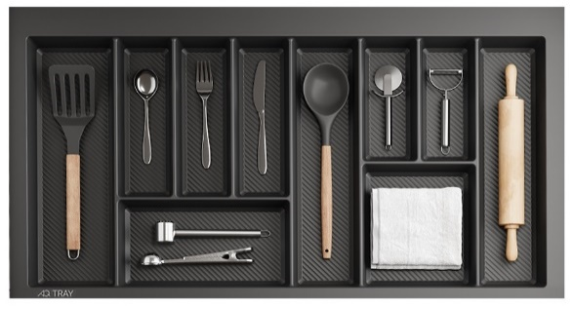
Лоток TRAY 400 белый/графит, AQ | шт | 900
Лоток TRAY 450 белый/графит, AQ | шт | 1000
Лоток TRAY 500 белый/графит, AQ | шт | 1100
Лоток TRAY 600 белый/графит, AQ | шт | 1200
Лоток TRAY 700 белый/графит, AQ | шт | 1400
Лоток TRAY 800 белый/графит, AQ | шт | 1500
Лоток TRAY 900 белый/графит, AQ | шт | 1600
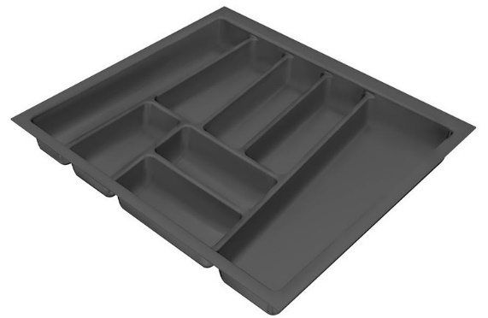
Лоток Hettich OrgaTray 740 , NL450, B300 (белый/серый/антрацит) | шт | 1300
Лоток Hettich OrgaTray 740 , NL450, B400 (белый/серый/антрацит) | шт | 1500
Лоток Hettich OrgaTray 740 , NL450, B450 (белый/серый/антрацит) | шт | 1600
Лоток Hettich OrgaTray 740 , NL450, B500 (белый/серый/антрацит) | шт | 1600
Лоток Hettich OrgaTray 740 , NL450, B600 (белый/серый/антрацит) | шт | 1800
Лоток Hettich OrgaTray 740 , NL450, B800 (белый/серый/антрацит) | шт | 3300
Лоток Hettich OrgaTray 740 , NL450, B900 (белый/серый/антрацит) | шт | 3500
Лоток Hettich OrgaTray 740 , NL450, B1000 (белый/серый/антрацит) | шт | 3500
Лоток Hettich OrgaTray 740 , NL450, B1200 (белый/серый/антрацит) | шт | 3800
Лоток к т/б Blum 500 | шт | 1100
Лоток к т/б Blum 600 | шт | 1200
Лоток к т/б Blum 800 | шт | 2100
Лоток к т/б Blum 900 | шт | 2500
Хромированные трубы, рейлинги и аксессуары к ним
Труба хром D 25мм (кратно метру) | п.м | 170
Труба хром D 50мм (кратно метру) | п.м | 280
Флянец для трубы D 25мм | шт | 30
Флянец для трубы D 50мм | шт | 60
Бокальница D 350мм | шт | 1100
Фруктовница D 350мм ЦБ004546 | шт | 1000
Системы раздвижных дверей
SlideLine M | к-т | времено недоступен
TopLine M | к-т | времено недоступен
TopLine L | к-т | времено недоступен
TopLine XL | к-т | времено недоступен
WingLine L | к-т | времено недоступен
WingLine 230 | к-т | времено недоступен
Свет ВРЕЗНАЯ ПОДСВЕТКА ПРОЕКТИРУЕТСЯ НА УСМОТРЕНИЕ ТЕХНОЛОГА ( С УЧЕТОМ КРЕПЕЖА)
SOLO светильник 4000К, 4W, SL65-CH-W-4-0 | шт | 600
SOLO светильник 4000К, 4W, SL65-BL-W-4-0 | шт | 600
Блок питания PS12-IP20-ST-U-150W | шт | 2100
Светод. лента LS24-2835NW20-9.6 (5пм) нейтрально белый | бухта | 1000
Светод. лента LS24-2835WW20-9.6 (5пм) теплый белый | бухта | 1000
Блок питания PS24-IP20-ST-60W | шт | 1100
Блок питания PS24-IP20-ST-100W | шт | 1800
Блок питания PS24-IP20-ST-150W | шт | 2200
Разветвитель на 3 розетки, провода, 500 мм, 12V, DIS-LED-WR-3 | шт | 300
Конектор 8мм , провод 15см WR-LL-12F | шт | 180
Короб СМ2, серебро/2м, LSP-CM2-ALU-2-AL | шт | 600
Короб СМ2, черный/2м, LSP-CM2-ALU-2-BL | шт | 600
Рассеиватель короба СМ2 белый/2м LSPA-DIF-CM2.3 | шт | 200
Рассеиватель короба СМ2 черный/2м LSPA-DIF-CM2-BL | шт | 200
Короб СМ2, серебро/3м, LSP-CM2-ALU-3-AL | шт | 800
Короб СМ2, черный/3м, LSP-CM2-ALU-3-BL | шт | 800
Рассеиватель короба СМ2 белый/3м LSPA-DIF-CM2.3-3 | шт | 250
Рассеиватель короба СМ2 черный/3м LSPA-DIF-CM2-BL-3 | шт | 250
Заглушка торцевая короба СМ2 | шт | 20
Крепление короба СМ2 , LSPA-FS-CM2 | шт | 50
Короб накладной SM1 серебро/3м, LSP-SM1-ALU-3-AL | шт | 800
Короб накладной SM1 черный/3м, LSP-SM1-ALU-3-BL | шт | 800
Рассеиватель короба SM1 белый/3м LSPA-DIF1.3-M-3 | шт | 250
Рассеиватель короба SM1 черный/3м LSPA-DIF1.1-BL-3 | шт | 250
Заглушка торцевая короба SM1 | шт | 20
Заглушка торц. с отвер. короба SM1 | шт | 20
Заглушка торц. FM1 | шт | 20
Короб врез FM1/F серебро/2м LSP-FM1/F-ALU-2-AL | шт | 1500
Короб врез FM1/F черный/2м LSP-FM1/F-ALU-2-BL | шт | 1500
Короб врез FM1/F серебро/3м LSP-FM1/F-ALU-3-AL | шт | 1800
Короб врез FM1/F черный/3м LSP-FM1/F-ALU-3-BL | шт | 1800
Рассеиватель FM1/F белый/2м LSPA-DIF1.1/F-M | шт | 250
Рассеиватель FM1/F черный/2м LSPA-DIF1.1/F-BL | шт | 250
Рассеиватель FM1/F белый/3м LSPA-DIF1.1/F-M-3 | шт | 250
Рассеиватель FM1/F черный/3м LSPA-DIF1.1/F-BL-3 | шт | 250
Выключатель врезной PULSE (черный , белый, серый) | шт | 200
Шнур с выключателем 3м | шт | 350
Диммер для установки в профиль LSA-DIM-LSP-3A | шт | 1800
Выключатель инфракрас. на взмах, SW2-MS-FM-1MCR | шт | 2000
Выключатель инфракрасный (IR) на преграду, SW2-DS-FM-1MCR | шт | 2000
Выключатель сенсорный диммируемый, врезной, черный, SW1-TS-FM-1BL | шт | 3000
Выключатель сенсорный диммируемый, врезной, серый металлик, SW1-TS-FM-1GR | шт | 3000
Дополнительная упаковка
Упаковка деталей больших размеров в гофру (H max 2730- L от 810 до 1750мм) | шт | 1500
Двойная гофра на шкафы и столы | шт | 400
Двойная гофра на пеналы | шт | 600
Жесткая упаковка фасадов ( до 1000мм) | шт | 500
Жесткая упаковка фасадов ( от 1000мм до 2200) | шт | 800
Гофра на столешницу ( до 1000мм) | шт | 300
Гофра на столешницу ( от 1000мм) | шт | 400
Уплотнитель на столешницу 2м (для защиты торцов столешницы) | хлыст | 300
Чтобы рассчитать блок питания необходимо мощность светодиодной ленты умножить на кол-во используемых метров и прибавить 20% (перепад)
Дополнительная информация: светодиодную ленту не рекомендуется подключать последовательно. Максимальная допустимая длина при последовательном подключении – 5 метров. Если планируется подключать более одной бобины, используется только параллельное подключение.
Заказ,который ушел в запуск -исправлениям не подлежит, оформляется только как дозаказ за доп стоимость согласно прайсу

каркас шк
Эскиз | Наименование | № арт | Размер | Каркас без фасада
 | Шкаф настенный 1-но дверный Н=600мм | 25 | 250мм | 1900
 |  | 26 | 300мм | 1950
 |  | 27 | 350мм | 2000
 |  | 28 | 400мм | 2050
 |  | 29 | 450мм | 2100
 |  | 30 | 500мм | 2600
 | Шкаф настенный 1-но дверный Н=720мм | 31 | 250мм | 1900
 |  | 32 | 300мм | 2000
 |  | 33 | 350мм | 2050
 |  | 34 | 400мм | 2100
 |  | 35 | 450мм | 2150
 |  | 36 | 500мм | 2200
 |  | 37 | 600мм | 2300
 | Шкаф настенный 1-но дверный Н=920мм | 38 | 250мм | 1950
 |  | 39 | 300мм | 2050
 |  | 40 | 350мм | 2100
 |  | 41 | 400мм | 2200
 |  | 42 | 450мм | 2150
 |  | 43 | 500мм | 2300
 |  | 44 | 600мм | 2400
 | Шкаф настенный 2-х дверный Н=600мм | 45 | 500мм | 2200
 |  | 46 | 600мм | 2250
 |  | 47 | 700мм | 2400
 |  | 48 | 800мм | 2450
 |  | 49 | 900мм | 2550
 | Шкаф настенный 2-х дверный Н=720мм | 50 | 500мм | 2250
 |  | 51 | 600мм | 2350
 |  | 52 | 700мм | 2450
 |  | 53 | 800мм | 2650
 |  | 54 | 900мм | 2700
 | Шкаф настенный 2-х дверный Н=920мм | 55 | 500мм | 2650
 |  | 56 | 600мм | 2700
 |  | 57 | 700мм | 2800
 |  | 58 | 800мм | 2950
 |  | 59 | 900мм | 3050
 | Шкаф настенный 1-но дверный с открытой нишей Н=720мм | 60 | 300мм | 2000
 |  | 61 | 350мм | 2150
 |  | 62 | 400мм | 2300
 |  | 63 | 450мм | 2350
 |  | 64 | 500мм | 2550
 |  | 65 | 600мм | 2650
 | Шкаф настенный 1-но дверный с открытой нишей Н=920мм | 66 | 300мм | 2150
 |  | 67 | 350мм | 2250
 |  | 68 | 400мм | 2350
 |  | 69 | 450мм | 2500
 |  | 70 | 500мм | 2650
 |  | 71 | 600мм | 2750
 | Шкаф настенный 2-х дверный с открытой нишей Н=720мм | 72 | 600мм | 2700
 |  | 73 | 700мм | 2800
 |  | 74 | 800мм | 2950
 |  | 75 | 900мм | 3150
 | Шкаф настенный 2-х дверный с открытой нишей Н=920мм | 76 | 600мм | 2800
 |  | 77 | 700мм | 2850
 |  | 78 | 800мм | 3050
 |  | 79 | 900мм | 3150
 | Шкаф настенный 2-х дверный Н=720мм | 80 | 500мм | 2500
 |  | 81 | 600мм | 2550
 |  | 82 | 700мм | 2600
 |  | 83 | 800мм | 2650
 |  | 84 | 900мм | 2700
 |  | 85 | 1000мм | 2750
 | Шкаф настенный 2-х дверный Н=920мм | 86 | 500мм | 2550
 |  | 87 | 600мм | 2600
 |  | 88 | 700мм | 2750
 |  | 89 | 800мм | 2950
 | Шкаф настенный (хлебница) 1-но дверный Н=300мм | 90 | 500мм | 1600
 |  | 91 | 600мм | 1650
 |  | 92 | 700мм | 1700
 |  | 93 | 800мм | 1850
 |  | 94 | 900мм | 2000
 |  | 95 | 1000мм | 2100
 | Шкаф настенный (хлебница) 1-но дверный Н=360мм | 96 | 500мм | 1750
 |  | 97 | 600мм | 1850
 |  | 98 | 700мм | 1900
 |  | 99 | 800мм | 1950
 |  | 100 | 900мм | 2100
 |  | 101 | 1000мм | 2150
 | Шкаф настенный (хлебница) 1-но дверный Н=460мм | 102 | 500мм | 1900
 |  | 103 | 600мм | 1950
 |  | 104 | 700мм | 2000
 |  | 105 | 800мм | 2050
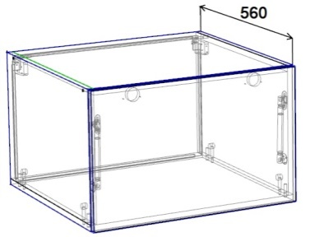 шкаф Антресоль дно накладное-глубина 560, крепление дна шкант+эксцентрик | Шкаф настенный (антресоль) 1-но дверный Н=360мм без полки | 106 | 500мм | 2200
 |  | 107 | 600мм | 2300
 |  | 108 | 700мм | 2450
 |  | 109 | 800мм | 2550
 |  | 110 | 900мм | 2650
 |  | 111 | 1000мм | 2750
 | Шкаф настенный (антресоль) 1-но дверный Н=460мм 1 полка | 112 | 500мм | 2600
 |  | 113 | 600мм | 2700
 |  | 114 | 700мм | 2950
 |  | 115 | 800мм | 3100
 | Шкаф настенный (полка открытая) Н=200мм | 116 | 500мм | 1300
 |  | 117 | 600мм | 1400
 |  | 118 | 700мм | 1450
 |  | 119 | 800мм | 1500
 |  | 120 | 900мм | 1550
 |  | 121 | 1000мм | 1600
 | Шкаф настенный с открытыми полками Н=600мм | 122 | 150мм | 1350
 |  | 123 | 200мм | 1400
 |  | 124 | 250мм | 1450
 |  | 125 | 300мм | 1500
 | Шкаф настенный с открытыми полками Н=720мм | 126 | 150мм | 1400
 |  | 127 | 200мм | 1450
 |  | 128 | 250мм | 1500
 |  | 129 | 300мм | 1550
 | Шкаф настенный с открытыми полками Н=920мм | 130 | 150мм | 1500
 |  | 131 | 200мм | 1550
 |  | 132 | 250мм | 1650
 |  | 133 | 300мм | 1700
 | Шкаф настенный торцевой Н=600мм (скос) | 134 | 300мм | 2200
 |  | 135 | 400мм | 2250
 | Шкаф настенный торцевой Н=720мм (скос) | 136 | 300мм | 2350
 |  | 137 | 400мм | 2350
 | Шкаф настенный торцевой Н=920мм (скос) | 138 | 300мм | 2450
 |  | 139 | 400мм | 2550
 | Шкаф настенный торцевой Н=600мм (радиус) | 140 | 300мм | 1850
 | Шкаф настенный торцевой Н=720мм (радиус) | 141 | 300мм | 2050
 | Шкаф настенный торцевой Н=920мм (радиус) | 142 | 300мм | 2250
 | Шкаф настенный с открытыми полками Н=600мм (скос,радиус) | 143 | 300мм | 1750
 |  | 144 | 400мм | 1850
 | Шкаф настенный с открытыми полками Н=720мм (скос,радиус) | 145 | 300мм | 1950
 |  | 146 | 400мм | 2050
 | Шкаф настенный с открытыми полками Н=920мм (скос,радиус) | 147 | 300мм | 2050
 |  | 148 | 400мм | 2150
 | Шкаф настенный угловой Н=600мм | 149 | 500мм | 2400
 |  | 150 | 600мм | 2750
 | Шкаф настенный угловой Н=720мм | 151 | 500мм | 2600
 |  | 152 | 600мм | 2900
 | Шкаф настенный угловой Н=920мм | 153 | 500мм | 2450
 |  | 154 | 600мм | 3750
 | Шкаф настенный угловой Н=600мм (R внутренний) | 155 | 500мм | 2700
 |  | 156 | 600мм | 3100
 | Шкаф настенный угловой Н=720мм (R внутренний) | 157 | 500мм | 2850
 |  | 158 | 600мм | 3200
 | Шкаф настенный угловой Н=920мм (R внутренний) | 159 | 500мм | 3300
 |  | 160 | 600мм | 3800
 | Шкаф настенный 1-но дверный с ящ. Н=1282мм (буфет) | 161 | 400мм | 3450
 |  | 162 | 500мм | 2600
 | Шкаф настенный 1-но дверный с ящ. Н=1462мм (буфет) | 163 | 400мм | 3950
 |  | 164 | 500мм | 4050
 | Шкаф настенный 2-х дверный с ящ. Н=1282мм (буфет) | 165 | 600мм | 4200
 | Шкаф настенный 2-х дверный с ящ. Н=1462мм (буфет) | 166 | 600мм | 4500
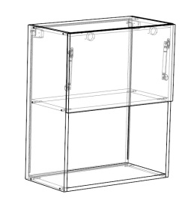 | Шкаф 1-но дверный с нишей Н=720мм | 167 | 600мм | 2050
 | Шкаф 1-но дверный с нишей Н=920мм | 168 | 600мм | 2150
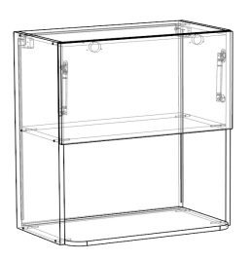 вылет нижнего горизонта+50мм (Радиуса 50мм) В ком-т входит доп дно без сверловки и без радиусов | Шкаф 1-но дверный с нишей Н=720мм | 169 | 600мм | 2800
 | Шкаф 1-но дверный с нишей Н=920мм | 170 | 600мм | 3000
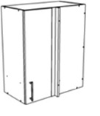 | Шкаф настенный проходной Н=600мм | 171 | 600мм | 2850
 |  | 172 | 700мм | 3000
 | Шкаф настенный проходной Н=720мм | 173 | 600мм | 3050
 |  | 174 | 700мм | 3100
 | Шкаф настенный упроходной Н=920мм | 175 | 600мм | 3450
 |  | 176 | 700мм | 3500
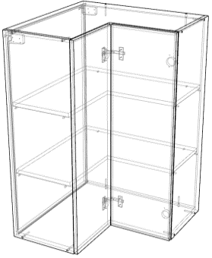 | Шкаф настенный угловой Н=600мм (дверь гармошка) | 177 | 500мм | 4000
 |  | 178 | 600мм | 4400
 | Шкаф настенный угловой Н=720мм (дверь гармошка) | 179 | 500мм | 4100
 |  | 180 | 600мм | 4500
 | Шкаф настенный угловой Н=920мм (дверь гармошка) | 181 | 500мм | 4500
 |  | 182 | 600мм | 5200
 | Виница 1 (кромка 2мм, задняя стенка ЛДСП, отступ от каркаса -2мм) Каркас считается отдельно | 183 | 600х308х300 | 3600
 | Виница 2 (кромка 2мм, задняя стенка ЛДСП, отступ от каркаса -2мм) Каркас считается отдельно | 184 | 600х400х300 | 6100
 | Виница 3 (кромка 2мм, задняя стенка ЛДСП, отступ от каркаса -2мм) Каркас считается отдельно | 185 | 720х368х300 16 мм | 4200
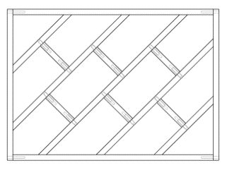 | Виница 4 (кромка 2мм, задняя стенка ЛДСП, отступ от каркаса -2мм) Каркас считается отдельно | 186 | 600*400*300 16мм | 5200

каркас ст
Эскиз | Наименование | № арт. | Размер | Каркас без фасада
 | Стол напольный 1-но дверный под врезную мойку | 200 | 600мм (В) | 2700
 | Стол напольный 2-х дверный под врезную мойку | 201 | 600мм (В) | 2900
 |  | 202 | 700мм (В) | 3000
 |  | 203 | 800мм (В) | 3100
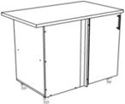 | Стол напольный проходной под врезную мойку | 204 | 900мм | 3350
 |  | 205 | 1000мм | 3450
 |  | 206 | 1100мм | 3550
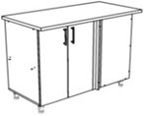 | Стол напольный проходной под врезную мойку | 207 | 1200мм | 3850
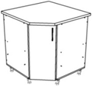 | Стол напольный угловой под врезную мойку | 208 | 800мм | 3350
 |  | 209 | 900мм | 2450
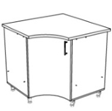 | Стол напольный угловой под врезную мойку вогнутая дверь | 210 | 800мм | 3400
 |  | 211 | 900 мм | 3700
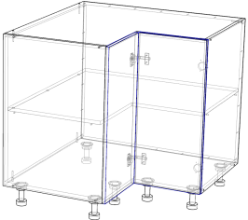 | Стол напольный угловой под врезную мойку (дверь гармошка) | 212 | 800мм | 4500
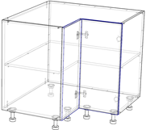 | Стол напольный угловой (дверь гармошка) | 213 | 800 мм | 6000
 | Стол напольный 1-но дверный | 214 | 150мм | 2300
 |  | 215 | 200мм | 2400
 |  | 216 | 250мм | 2500
 |  | 217 | 300мм | 2600
 |  | 218 | 350мм | 2700
 |  | 219 | 400мм | 2800
 |  | 220 | 450мм | 2900
 |  | 221 | 500мм | 3000
 |  | 222 | 600мм | 3100
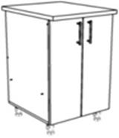 | Стол напольный 2-х дверный | 223 | 500мм | 3200
 |  | 224 | 600мм | 3300
 |  | 225 | 700мм | 3400
 |  | 226 | 800мм | 3500
 |  | 227 | 900мм | 3600
 | Стол напольный 1-но дверный с ящиком | 228 | 300мм | 2700
 |  | 229 | 350мм | 2800
 |  | 230 | 400мм | 2900
 |  | 231 | 450мм | 3000
 |  | 232 | 500мм | 3200
 |  | 233 | 600мм | 3300
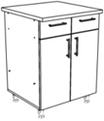 | Стол напольный 2-х дверный с ящиками | 234 | 600мм | 3850
 |  | 235 | 700мм | 4350
 |  | 236 | 800мм | 4450
 |  | 237 | 900мм | 4500
 | Стол напольный 2-х дверный с ящиком | 260 | 500мм | 3400
 |  | 261 | 600мм | 3600
 |  | 262 | 700мм | 4000
 |  | 263 | 800мм | 4100
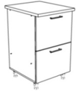 | Стол напольный с 2-мя ящиками | 238 | 300мм | 3200
 |  | 239 | 350мм | 3300
 |  | 240 | 400мм | 3400
 |  | 241 | 450мм | 3500
 |  | 242 | 500мм | 3600
 |  | 243 | 600мм | 3850
 |  | 244 | 700мм | 4050
 |  | 245 | 800мм | 4300
 | Стол напольный с 3-мя ящиками (180+180+360) | 246 | 300мм | 3600
 |  | 247 | 350мм | 3750
 |  | 248 | 400мм | 3900
 |  | 249 | 450мм | 4000
 |  | 250 | 500мм | 4150
 |  | 251 | 600мм | 4500
 |  | 252 | 700мм | 4700
 |  | 253 | 800мм | 4900
 | Стол напольный с 4-мя ящиками | 254 | 300мм | 3850
 |  | 255 | 350мм | 3950
 |  | 256 | 400мм | 4150
 |  | 257 | 450мм | 4250
 |  | 258 | 500мм | 4400
 |  | 259 | 600мм | 4650
 | Стол напольный торцевой | 264 | 300мм | 2700
 |  | 265 | 400мм | 2900
 | Стол напольный торцевой с открытыми полками (скос, радиус) | 266 | 300мм | 2750
 |  | 267 | 400мм | 2850
 | Стол напольный радиусный | 268 | 300мм | 3600
 | Стол напольный с открытыми полками | 269 | 150мм | 1750
 |  | 270 | 200мм | 2000
 |  | 271 | 250мм | 2100
 |  | 272 | 300мм | 2200
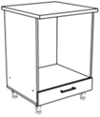 | Стол напольный под ДШ | 273 | 600мм | 2650
 | Стол напольный с открытой нишей и ящиком | 274 | 600мм | 3300
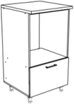 | Стол напольный под ДШ с 1 ящиком (высота общая 1090 мм) | 275 | 600мм | 3550
 | Стол напольный под ДШ с 2-мя ящиками (высота общая 1450 мм) | 276 | 600мм | 4700
 | Стол напольный под ДШ с 2-х дверный (высота общая 1450 мм) | 277 | 600мм | 3500
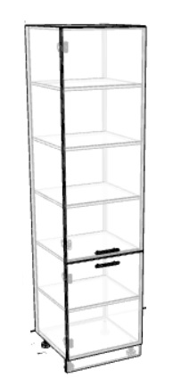 | Пенал с полками Н=2000мм | 278 | 400мм | 5250
 |  | 279 | 500мм | 5750
 | Пенал с полками Н=2120мм | 280 | 400мм | 5550
 |  | 281 | 500мм | 5800
 | Пенал с полками Н=2320мм | 282 | 400мм | 6300
 |  | 283 | 500мм | 6800
 | Пенал с 2мя ящиками,2мя дверками,под ДШ Н=2020мм | 284 | 600мм | 6700
 | Пенал с 2мя ящиками,2мя дверками,под ДШ Н=2140мм | 285 | 600мм | 6700
 | Пенал с 2мя ящиками,2мя дверками,под ДШ Н=2340мм | 286 | 600мм | 7500
 | Пенал с 2мя ящиками,1ой дверкой,под ДШ Н=2020мм | 287 | 600мм | 6600
 | Пенал с 2мя ящиками,1ой дверкой,под ДШ Н=2140мм | 288 | 600мм | 6800
 | Пенал с 2мя ящиками,1ой дверкой,под ДШ Н=2340мм | 289 | 600мм | 7400
 | Пенал под ДШ и СВЧ с 2мя ящиками Н=2140 | 290 | 600мм | 6900
 | Пенал под ДШ и СВЧ с 2мя ящиками Н=2340мм | 291 | 600мм | 7200
 | Пенал под ХК Н=2140 | 292 | 600мм | 4900
 | Пенал под ХК Н=2340 | 293 | 600мм | 5500
 | Пенал под ДШ с 1 ящиком, с 1ой дверкой Н=2140 | 294 | 600мм | 6600
 | Пенал под ДШ с 1 ящиком, с 1ой дверкой Н=2340 | 295 | 600мм | 7300
 | Пенал с 2мя дверками и нишей 350 Н=2020 | 296 | 600мм | 6100
 | Пенал с 2мя дверками и нишей 350 Н=2140 | 297 | 600мм | 6300
 | Пенал с 2мя дверками и нишей 350 Н=2340 | 298 | 600мм | 6800
 | Пенал с 2мя дверками и нишей 600 Н=2020 | 299 | 600мм | 6100
 | Пенал с 2мя дверками и нишей 600 Н=2140 | 300 | 600мм | 6300
 | Пенал с 2мя дверками и нишей 600 Н=2340 | 301 | 600мм | 6700
 | Пенал 4мя дверками . Н=2020 | 302 | 700мм | 6900
 | Пенал 4мя дверками . Н=2140 | 303 | 700мм | 7000
 | Пенал 4мя дверками . Н=2340 | 304 | 700мм | 7700
 | Пенал 4мя дверками . . Н=2020 | 305 | 800мм | 7200
 | Пенал 4мя дверками . Н=2140 | 306 | 800мм | 7500
 | Пенал 4мя дверками . Н=2340 | 307 | 800мм | 7800
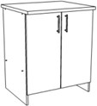 | Комплект под стирСМ с 2-мя дверками | 309 | 700мм | 2400
 | Виница 5 (кромка 2мм, задняя стенка ЛДСП, отступ от каркаса -2мм) Каркас считается отдельно | 314 | 416Х600Х560 | 8100
 | Виница 6 (кромка 2мм, задняя стенка ЛДСП, отступ от каркаса -2мм) Каркас считается отдельно | 315 | 308Х600Х560 | 5700
 | Виница 7 (кромка 2мм, задняя стенка ЛДСП, отступ от каркаса -2мм) Каркас считается отдельно | 316 | 820Х368Х560 | 6500
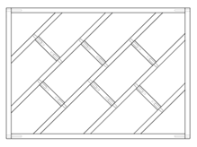 | Виница 8 (кромка 2мм, задняя стенка ЛДСП, отступ от каркаса -2мм) Каркас считается отдельно | 317 | 600х400х560, 16мм | 6600

пф МС
МИР СТОЛЕШНИЦ в прайсе цены указаны за хлыст
1 категория |  | 2 категория |  | 3 категория |  | 4 категория |  | 5 категория |  | 6 категория |  | 7 категория |  | 8 категория |  | 9 категория |  | 10 категоря
600*3000*4 Стеновая панель продается целым хлыстом либо половина хлыста (кроме коллекции Premium)
4,700 ₽ |  | 4,900 ₽ |  | 5,200 ₽ |  | 5,500 ₽ |  | 5,800 ₽ |  | 5,900 ₽ |  | 6,800 ₽ |  | 8,400 ₽ |  | 9,800 ₽ |  | 12,300 ₽
600*3000*26/38 Столешницы считаются за хлыст 3000мм или полхлыста 1500мм (кроме коллекции Premium)
26/38 мм 4700/6800₽ |  | 26/38 мм 4900/6900₽ |  | 26/38 мм 5200/7200₽ |  | 26/38 мм 5500/7600₽ |  | 26/38 мм 5800/7900₽ |  | 26/38 мм 5900/8300₽ |  | 26/38 мм 6800/9200₽ |  | 26/38 мм 8400/10700₽ |  | 26/38 мм 9800/12200₽ |  | 26/38 мм 12300/13800₽
800*800*26/38
26/38мм 3900/5100 |  | 26/38 мм 4000/5300₽ |  | 26/38 мм 4400/5800₽ |  | 26/38 мм 4500/5900₽ |  | 26/38 мм 4800/6400₽ |  | 26/38 мм 5000/6800₽ |  | 26/38 мм 5600/7600₽ |  | 26/38 мм 6100/9300₽ |  | 26/38 мм 7300/10000₽ |  | нет
900*900*26/38
26/38 мм 4800/6700₽ |  | 26/38 мм 5000/6900₽ |  | 26/38 мм 5500/7600₽ |  | 26/38 мм 5800/7900₽ |  | 26/38 мм 6100/8200₽ |  | 26/38 мм 6200/8600₽ |  | 26/38 мм 7000/9500₽ |  | 26/38 мм 8700/10600₽ |  | 26/38 мм 10000/12200₽ |  | 26/38 мм 12600/13800₽
1200*3000*26/38 считается только целым хлыстом
26/38мм 9600/13400₽ |  | 26/38мм 10000/13700₽ |  | 26/38мм 10900/15100₽ |  | 26/38мм 11700/15900₽ |  | 26/38мм 12100/16400₽ |  | 26/38мм 12400/19000₽ |  | 26/38мм 14200/21500₽ |  | 26/38мм 17100/19400₽ |  | 26/38мм 20400/24400₽ |  | 26мм/38мм 25300/28000₽
600*3500*38 считается только целым хлыстом (список декоров см в таблице)
10,000 ₽ |  | 10,400 ₽ |  | 10,900 ₽ |  | 11,000 ₽ |  | 11500 |  | 12300 |  | 13,200 ₽ |  | 16,000 ₽ |  | 17,700 ₽ |  | нет
600*4100*38 считается только целым хлыстом (список декоров см в таблице)
12,000 ₽ |  | 12,400 ₽ |  | 13,000 ₽ |  | 14,000 ₽ |  | 14,600 ₽ |  | 14,800 ₽ |  | 14,900 ₽ |  | 17,500 ₽ |  | 19,000 ₽ |  | нет
Таблица дэкоров по категориям Мир Столешниц
1 категория |  | 2 категория |  | 3 категория |  | 4 категория |  | 5 категория |  | 6 категория |  | 7 категория |  | 8 категория |  | 9 категория |  | 10 категория
0326 | гравий | 0112 | Чёрное серебро | 0111Г | Чёрная бронза | 0186Г | Мегаполис | 0214 | Ледяной чёрный | 0500 | лаванда | 01 | Premium 1 | 0247 | Ледник | 0160 | саламандра | 0306 | Нефрит
1110 | белый | 0140 | Кастилло тёмный | 0112Г | Чёрное серебро | 0217 | Антарктида | 0215 | Ледяной белый | 0501 | терракот | 02 | Premium 2 | 0248 | Дуб сахарный | 0201 | дуб норвегия | 0307 | Океан
2182 | Мейсон ваниль | 0148 | Паладина |  |  | 0218 | Индиго | 0216 | Византия | 0502 | шоколад | 03 | Premium 3 | 0249 | Сосна Тахо | 0202 | версаль бронза | 0308 | Петра
2231 | оникс классический беж | 0149 | Мрамор королевский | 0132 | Грейпфрут | 0237 | Белая ночь | 0222 | Норд | 0503 | дымка | 04 | Premium 4 | 0250 | Долмит | 0204 | скиф | 0311 | Аркадия
2234 | луксор | 0178 | Дуб Сонома светлый | 0133 | Серо-синий |  |  | 0223 | Уника | 0504 | серый | 05 | Premium 5 | 0251 | Оникс белый | 0213 | лава | 0318 | Тайга
2241 | колорадо | 0184 | Мрамор Тиффани | 0134 | Лимон | 0246 | Семолина карамельная | 0225 | Ясень | 0505 | графит | 06 | Premium 6 | 0252 | Дуб капучино | 0264 | дуб серебристый
2339 | лукка | 0233 | Шанхай |  |  | 0292 | Парма | 0226 | Бруклин | 0506 | мокко | 07 | Premium 7 | 0253 | Граб
2436 | гранит сардинский | 0234 | Турин | 0140Г | Кастило темный | 0309 | Солярис |  |  | 0507 | крем | 08 | Premium 8 | 0254 | Пекин
3029 | марквина черный | 0235 | Сохо | 0145Г | Белый | 0310 | Сандал | 0240 | Грецкий орех | 0508 | горчица | 0150Г | Таурус Андромеда | 0255 | Голубой мох
3031 | мрамор серый | 0236 | Эгера | 0146Г | Мромар бежевый | 0317 | Орех коньячный | 0241 | Ирида |  |  | 0293 | Патинированный камень | 0256 | Торнадо
3034 | марквина синий | 0271 | Симбирцит | 0148Г | Паладина | 1021Q | Чёрный | 0242 | Корица |  |  | 0294 | Малахит фреш | 0257 | Каньон
4537 | платина | 0273 | Песок | 0149Г | Мрамор королевский | 1111Q | Белый | 0243 | Мрамор Бланко |  |  | 0295 | Кавказская ель | 0258 | Яшма
5022 | дуб выбеленный | 0275 | Белое дерево | 0184Г | Мрамор Тиффани | 2326 | Винтаж | 0245 | Галия |  |  | 0296 | Чёрный авантюрин | 0259 | Чёрный кварц
 |  | 0287 | мрамор белый | 0186 | Мегаполис | 4401 | Металлик | 0270 | Пандора |  |  | 0297 | Белый авантюрин | 0260 | Гоа
715 | роза карамельная | 0278 | Белый опал | 0207г | супер белый | 693Г | Чёрная слюда | 0298 | Дуб седой |  |  | 0299 | Байкал | 0261 | Угольное дерево
 |  | 0286 | Шоколадный дуб | 0219 | Ретро светлый | 694Г | Серая слюда | 0303 | Дора |  |  | 0300 | Стелла | 0262 | Горный хрусталь
 |  | 0289 | Дуб Вотан | 0220 | Ретро тёмный | 700Г | Роза Альба | 0304 | Дуб Ланди |  |  | 0301 | Оникс крем | 0263 | Боско
 |  | 0319 | Руда песочная | 0221 | Гранит Айс | 704Г | Сланец | 0305 | Империал |  |  | 0312 | Шарм | 0279 | Деревянная стена
 |  | 0320 | Руда серая | 0224 | Берёза | 713Г | Гранит чёрный | 3259 | Дуб французский |  |  | 0313 | Феникс | 0290 | Азурит
 |  | 0321 | Руда антрацит | 0232 | Космос |  |  | 5012 | Лофт |  |  | 0314 | Батерфляй | 0291 | Дуб серый
 |  | 905 | белые камни |  |  |  |  |  |  |  |  | 0315 | Мрамор Сильвер
 |  | 2047 | кантри
 |  | 2235 | Семолина серая | 0235Г | Сохо |  |  |  |  |  |  | 0316 | Мрамор Виола
 |  | 2236 | Семолина бежевая | 0272Г | Мрамор жемчужный |  |  |  |  |  |  | 0322 | Помпей
 |  | 2337 | Мрамор бежевый
 |  | 2338 | Лунный металл | 0275Г | Белое дерево
 |  | 2430 | Антарес
 |  | 3521 | Тростник
 |  | 4026 | Аламбра светлая | 0287Г | Мрамор белый
 |  | 4035 | Аламбра тёмная | 0302 | Шангри-Ла
 |  | 4039 | Таурус | 3231 | Дуб сонома тёмный
 |  | 4045 | Кастилло | 4026Г | Аламбра светлая
 |  | 0323 | лоретта | 4035Г | Аламбра тёмная
 |  | 0324 | аква | 4039Г | Таурус
 |  | 0325 | паладина св | 694 | Серая слюда
 |  | 0327 | анкор | 700 | Роза Альба
 |  | 0328 | фрезия | 706Г | Королевский опал тёмный
 |  | 0329 | тоффи | 707Г | Королевский опал светлый
 |  | 0330 | шанти | 713 | Чёрный гранит
 |  | 0331 | аура | 905г | белые камни
 |  | 0332 | канди
В прайсе приведены цены на столешницы с 1 завалом.
-синим треугольником отмечены столешницы, которые возможно изготовить длиною 3500 и 4100 . Столешницы с двух сторонним постформингом +20% к стоимости .
декоры Premium 1 по 8 продаются только целыми хлыстами
 | заказные декоры
формы столешниц
Ф-1 (900*2000) |  |  |  | Ф-2 (900*2000) |  |  |  | Ф-3
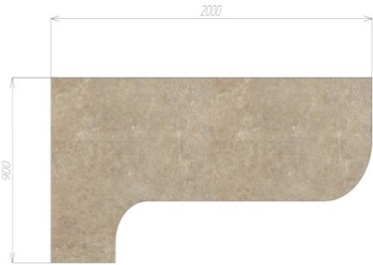 |  |  |  | 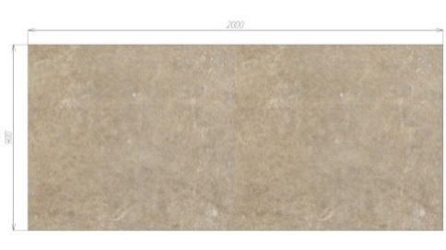 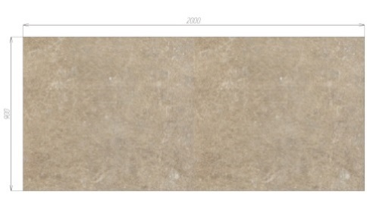 |  |  |  | Ф-3.1 (барная) |  |  | Ф-3.2 (овальный)

 |  |  |  |  |  |  |  | Ф-3.3 (европейский) |  |  | Ф-3.4 (R80)

ВАЖНАЯ ИНФОРМАЦИЯ!!! Точную категорию декоров смотрите на сайте производителя.Полноформатное изображение декора смотите на сайте производителя!!! Столешницы изготавливаются длиной 3050мм, но учитывать в стоимость нужно только 3000мм, т.к. 50мм уходят на торцевание столешницы. На изготовление еврозапила для расчета стоимости учитываются +100мм к габаритному размеру по столам(клиент указывает в бланке размер по столам, фабрика сама расчитывает еврозапил) При заказе фрезерованных столешниц стоит учитывать размер стола станка ЧПУ 1400*2200. При заказе столешницы глубиной 600мм в кромке по передней части, по умолчанию такая столешница будет изготавлена из стандартной столешницы с 1 завалом (пф к стене), если нужна столешница без завалов обязательно укажите это в бланке заказа!

Ручки
Название | Артикул | ед изм | Картинка | цена
Профиль-ручка 96мм алюминий матовый | PH.RU01.096.AL | шт |  | 230
Профиль-ручка 96мм белый матовый | PH.RU01.096.WHT | шт |  | 230
Профиль-ручка 96мм золото матовое | PH.RU01.096.GL | шт |  | 230
Профиль-ручка 96мм графит матовый | PH.RU01.096.GR | шт |  | 230
Профиль-ручка 96мм черный матовый | PH.RU01.096.BL | шт |  | 230
Ручка 336 (128мм) мат.черный | R336Z.128BLZ | шт |  | 600
Ручка 336 (128мм) никель | R336Z.128NNZ | шт |  | 600
Ручка 336 (128мм) жемчужный серый | R336Z.128PGZ | шт |  | 600
Ручка 336 -(160мм) мат.черный | R336Z.160BLZ | шт |  | 750
Ручка 336 (160мм) никель | R336Z.160NNZ | шт |  | 750
Ручка 336 (160мм) жемчужный серый | R336Z.160PGZ | шт |  | 750
Ручка №222 (160мм) матовый черный | R222Z.160BLQ | шт |  | 450
Ручка №222 (160мм) матовый никель | R222Z.160NMQ | шт |  | 450
Ручка-кнопка 169 матовый черный | R169Z.BLQ | шт |  | 120
Ручка-кнопка 169 матовый белый | R169Z.WTQ | шт |  | 120
Ручка-кнопка 169 античная бронза | R169Z.BAQ | шт |  | 120
Ручка-кнопка 169 античная серебро | R169Z.SAQ | шт |  | 120
Ручка-кнопка 169 матовый никель | R169Z.NMQ | шт |  | 120
Ручка-кнопка 169 браш никель | R169Z.NNQ | шт |  | 120
Ручка 822 (128мм) матовый черный | R822Z.128BLQ | шт |  | 300
Ручка 822 (128мм) браш никель | R822Z.128NNQ | шт |  | 300
Ручка 822 (128мм) античное серебро | R822Z.128SAQ | шт |  | 300
Ручка 1 хром 96мм |  | шт |  | 100
Ручка 1 золото 96мм |  | шт |  | 100
Ручка 1 сотен 96мм |  | шт |  | 100
Ручка скоба Бабочка 96 хром |  | шт | 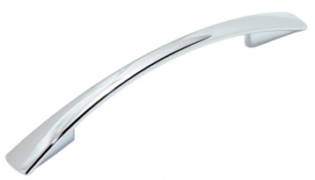 | 100
Ручка скоба Бабочка 96 сотен |  | шт |  | 100
Ручка скоба Бабочка 96 золото |  | шт |  | 100
Ручка скоба Бабочка 128 хром |  | шт |  | 150
Ручка скоба Бабочка 128 сотен |  | шт |  | 150
Рейлинг 96 хром/сотен |  | шт | 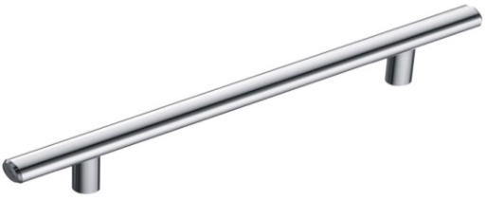 | 150
Рейлинг 128 хром/сотен |  | шт |  | 150
Рейлинг 160 хром/сотен |  | шт |  | 150
Рейлинг 192 хром/сотен |  | шт |  | 150
Рейлинг 224 хром/сотен |  | шт |  | 200
Рейлинг 256 хром/сотен |  | шт |  | 250
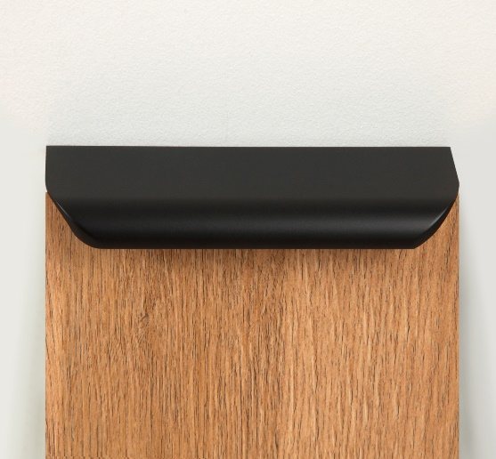
MONTE RT110BL.1/128/150 |  | шт |  | 400
MONTE RT110BL.1/160/200 |  | шт |  | 420
MONTE RT110BL.1/224/300 |  | шт |  | 550
MONTE RT110BL.1/000/400 |  | шт |  | 620
MONTE RT110BL.1/000/450 |  | шт |  | 680
MONTE RT110BL.1/000/500 |  | шт |  | 720
MONTE RT110BL.1/000/600 |  | шт |  | 850
MONTE RT110BL.1/000/700 |  | шт |  | 1000
MONTE RT110BL.1/000/800 |  | шт |  | 1050
MONTE RT110BL.1/000/900 |  | шт |  | 1200
MONTE RT110BL.1/000/1000 |  | шт |  | 1400
MONTE RT110BL.1/000/1200 |  | шт
Профиль-ручка 96мм (L=126мм) | PH.RU02.096.BL | шт |  | 250
Профиль-ручка 128мм (L=158мм) | PH.RU02.128.BL | шт |  | 300
Профиль-ручка 160мм (L=190мм) | PH.RU02.160.BL | шт |  | 350
Профиль-ручка 384мм (L=1400мм) | PH.RU16.1400.BL | шт |  | 1600
Профиль-ручка 416мм (L=1800мм) | PH.RU16.1800.BL | шт |  | 2700

смесители
СМЕСИТЕЛИ |  |  |  | ЦВЕТ
МОДЕЛЬ |  | РАЗМЕРЫ | ХАРАКТЕРИСТИКИ | СУММА / руб
G-2 | 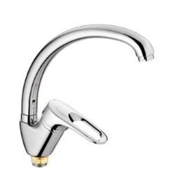 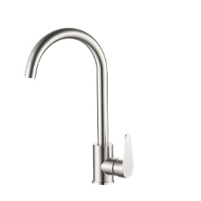 | 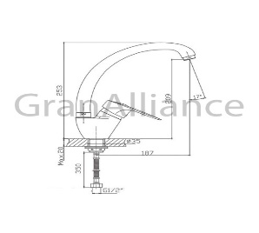 Высота: 359 мм Длина: 212 мм Высота излива: 266 мм Длина излива: 177 мм Управление: однорычажные | Тип излива: с изливом Вращение излива: поворотный Подключение фильтра для воды: без возможности подключить фильтр для воды Механизм: керамический картридж: 35 мм Вид крепления смесителя: на гайке Тип подводки: гибкая Цвет: белый, чёрный, песочный, бежевый, тёмно-серый, серый, молочный, терракот. Материал: Нержавеющая сталь Вес брутто: 1.4 кг Гарантийный срок: 1 год | 4500
G-3 | 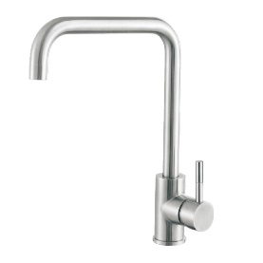 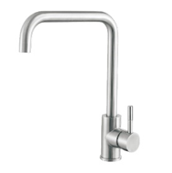 | 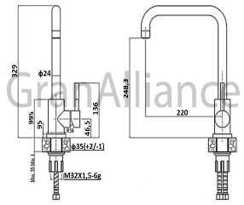 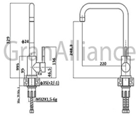 Высота: 329 мм Длина: 225 мм Высота излива: 248.3 мм. Длина излива: 220 мм. Управление: однорычажные | Тип излива: с традиционным изливом Вращение излива: с вращающимся изливом Подключение фильтра для воды: без возможности подключить фильтр для воды Механизм: керамический картридж: 35 мм Вид крепления смесителя: на шпильке Тип подводки: гибкая Цвет: белый, чёрный, песочный, бежевый, тёмно-серый, серый, молочный, терракот. Материал: Нержавеющая сталь Вес брутто: 1.4 кг Гарантийный срок: 1 год | 4500
G-4 | 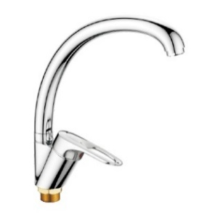 | 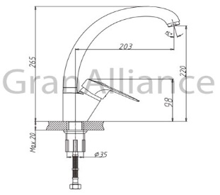 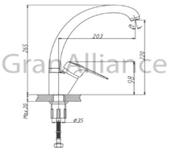 Высота: 275 мм Длина: 233 мм Высота излива: 265 мм. Длина излива: 203 мм. Управление: однорычажные | Тип излива: с традиционным изливом Вращение излива: с вращающимся изливом Подключение фильтра для воды: без возможности подключить фильтр для воды Механизм: керамический картридж: 35 мм Вид крепления смесителя: на гайке Тип подводки: гибкая Цвет: белый, чёрный, песочный, бежевый, тёмно-серый, серый, молочный, терракот. Материал: Латунь Вес брутто: 1.2 кг Гарантийный срок: 1 год | 5600
G-5 | 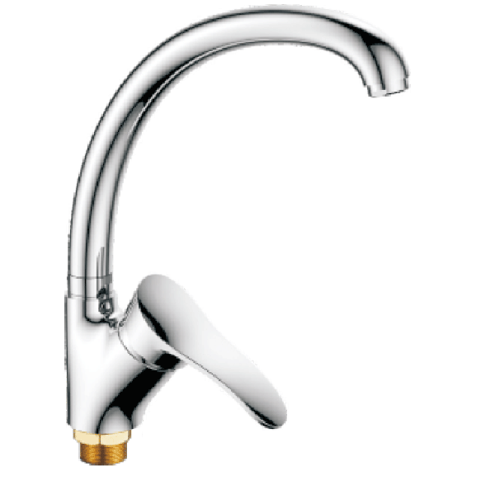 | Высота: 288 мм Длина: 242 мм Высота излива: 243 мм. Длина излива: 204 мм. Управление: однорычажные | Тип излива: с традиционным изливом Вращение излива: с вращающимся изливом Подключение фильтра для воды: без возможности подключить фильтр для воды Механизм: керамический картридж: 35 мм Вид крепления смесителя: на гайке Тип подводки: гибкая Цвет: белый, чёрный, песочный, бежевый, тёмно-серый, серый, молочный, терракот. Материал: Латунь Вес брутто: 1.2 кг Гарантийный срок: 1 год | 6000
G-6 | 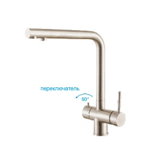 | Высота: 330 мм Длина: 259 мм Высота излива: 278 мм. Длина излива: 226 мм. Управление: однорычажные | Тип излива: с традиционным изливом Вращение излива: с вращающимся изливом Подключение фильтра для воды: с возможностью подключить фильтр для воды Механизм: керамический картридж: 35 мм Вид крепления смесителя: на шпильке Тип подводки: гибкая Цвет: белый, чёрный, песочный, бежевый, тёмно-серый, серый, молочный, терракот. Материал: Нержавеющая сталь Вес брутто: 2.2 кг Гарантийный срок: 1 год | 8800
G-7 | 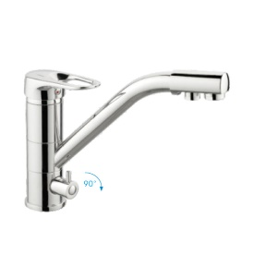 | 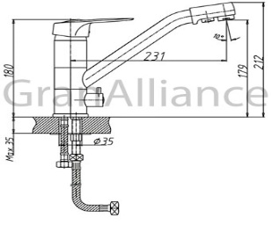 Высота: 212 мм Длина: 248 мм Высота излива: 179 мм. Длина излива: 231 мм. Управление: однорычажные | Тип излива: с традиционным изливом Вращение излива: с вращающимся изливом Подключение фильтра для воды: с возможностью подключить фильтр для воды Механизм: керамический картридж: 35 мм Вид крепления смесителя: на шпильке Тип подводки: гибкая Цвет: белый, чёрный, песочный, бежевый, тёмно-серый, серый, молочный, терракот. Материал: Латунь Вес брутто: 2.2 кг Гарантийный срок: 1 год | 8400
G-8 | 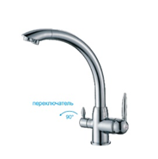 | Высота: 323 мм Длина: 326 мм Высота излива: 303 мм. Длина излива: 255 мм. Управление: однорычажные | Тип излива: с традиционным изливом Вращение излива: с вращающимся изливом Подключение фильтра для воды: с возможностью подключить фильтр для воды Механизм: керамический картридж: 35 мм Вид крепления смесителя: на гайке Тип подводки: гибкая Цвет: белый, чёрный, песочный, бежевый, тёмно-серый, серый, молочный, терракот. Материал: Латунь Вес брутто: 2.1 кг Гарантийный срок: 1 год | 8600
G-9 | 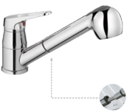 | Высота: 174 мм Длина: 260 мм Высота излива: 70 мм. Длина излива: 210 мм. Управление: однорычажные | Тип излива: выдвижная лейка с двумя режимами струи Вращение излива: с вращающимся изливом Подключение фильтра для воды: без возможности подключить фильтр для воды Механизм: керамический картридж: 35 мм Вид крепления смесителя: на шпильке Тип подводки: гибкая Цвет: белый, чёрный, песочный, бежевый, тёмно-серый, серый, молочный, терракот. Материал: Латунь Вес брутто: 1.7 кг Гарантийный срок: 1 год | 6150
G-10 | 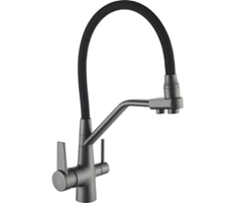 |  | Смеситель для кухни с подключением фильтра питьевой воды Картридж: 35 мм. Кран букса. Материал: латунь/нержавеющая сталь 304. Покрытия: Порошковая краска + порошковый лак (глянец, матовый) | 9600
G-11 | 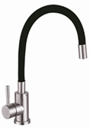 |  | Смеситель для кухни с гибким изливом. Картридж: 35 мм. Материал: латунь/нержавеющая сталь 304. Покрытия: Порошковая краска + порошковый лак (глянец, матовый) | 4800
G-12 |  |  | Смеситель для кухни. Картридж: 40 мм. Материал: латунь/нержавеющая сталь 304. Покрытия: Порошковая краска + порошковый лак (глянец, матовый) | 3800
ДЗ | 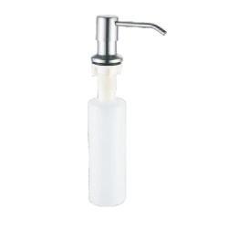  | Ширина: 59 мм Высота: 279 мм Длина: 115 мм | Цвет: белый, чёрный, песочный, бежевый, тёмно-серый, серый, молочный, терракот. Материал: Латунь, пластик Вес брутто: 0.18 кг Гарантийный срок: 1 год | 1600
СРОК ИЗГОТОВЛЕНИЯ ДО 14 ДНЕЙ

мойки
Цены указаны с комплектацией( сифон )
МОДЕЛЬ | ФОТО | ЦВЕТ | ЦЕНА | РАЗМЕРЫ
G - 10 | 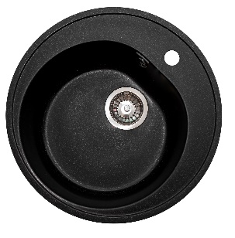 | Белый Черный Песочный Бежевый Темно-серый Серый Терракот Молочный | 4,000р. | Общий размер: Ø 500 мм Размер чаши: 370х200 мм Установочный проем: 475 мм
G - 11 | 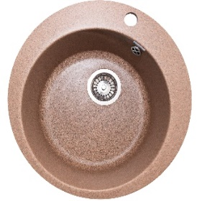 | Белый Черный Песочный Бежевый Темно-серый Серый Терракот Молочный | 4,000р. | Общий размер: Ø 495 мм Размер чаши: 388х222 мм Установочный проем: 470мм
G-12 | 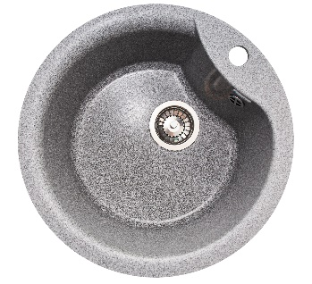  | Белый Черный Песочный Бежевый Темно-серый Серый Терракот Молочный | 4,000р. | Общий размер: Ø 485 мм Размер чаши: 395х220 мм Установочный проем: 460 мм
G-13 |  | Белый Черный Песочный Бежевый Темно-серый Серый Терракот Молочный | 3,700р. | Общий размер: Ø 446 мм Размер чаши: 365х200 мм Установочный проем: 421 мм
G-14 |  | Белый Черный Песочный Бежевый Темно-серый Серый Терракот Молочный | 4,000р. | Общий размер: Ø 510 мм Размер чаши: 398х210 мм Установочный проем: 485 мм
G-20 |  | Белый Черный Песочный Бежевый Темно-серый Серый Терракот Молочный | 4,300р. | Общий размер: 497х440 мм Размер чаши: 370х360х200 мм Установочный проем: 472х415 мм
G - 21 |  | Белый Черный Песочный Бежевый Темно-серый Серый Терракот Молочный | 4,900р. | Общий размер: 551х492 мм Размер чаши: 500х360х180 мм Установочный проем: 526х467 мм
G - 21М |  | Белый Черный Песочный Бежевый Темно-серый Серый Терракот Молочный | 5,000р. | Общий размер: 555х495 мм Размер чаши: 495х360х210 мм Установочный проем: 530х470 мм
G - 22 |   | Белый Черный Песочный Бежевый Темно-серый Серый Терракот Молочный | 4,800р. | Общий размер: 580х470 мм Размер чаши: 400х322х195 мм Установочный проем: 555х445 мм
G-23 |   | Белый Черный Песочный Бежевый Темно-серый Серый Терракот Молочный | 5,200р. | Общий размер: 637х490 мм Размер чаши: 390х370х200 мм Установочный проем: 612х465 мм
G-24 |  | Белый Черный Песочный Бежевый Темно-серый Серый Терракот Молочный | 4,200р. | Общий размер: 492х417 мм Размер чаши: 380х350х205 мм Установочный проем: 467х392 мм
G-25 |   | Белый Черный Песочный Бежевый Темно-серый Серый Терракот Молочный | 5,000р. | Общий размер: 645х505 мм Размер чаши: 357х435х197 мм Установочный проем: 620х480 мм
G-26 |  | Белый Черный Песочный Бежевый Темно-серый Серый Терракот Молочный | 5,000р. | Общий размер: 570х460х200 мм (ДхШхВ) Размер чаши: 320х390х200 мм (ДхШхВ) Глубина чаши: 190 мм Установочный проем: 545х435 мм
G-27 |  | Белый Черный Песочный Бежевый Темно-серый Серый Терракот Молочный | 5,000р. | Общий размер: 575х500х225 мм (ДхШхВ) Размер чаши: 515х440х225 мм (ДхШхВ) Глубина чаши: 200 мм Установочный проем: 550х475 мм
G-28 |  | Белый Черный Песочный Бежевый Темно-серый Серый Терракот Молочный | 4,500р. | Общий размер: 410х410х185 мм (ДхШхВ) Размер чаши: 340х320х185 мм (ДхШхВ) Глубина чаши: 170 мм Установочный проем: 385х385 мм
G-29 |  | Белый Черный Песочный Бежевый Темно-серый Серый Терракот Молочный | 6800р. | Общий размер: 4685х465х225 мм (ДхШхВ) Размер чаши: 635х365х210 мм (ДхШхВ) Глубина чаши: 210 мм Установочный проем: 660х435 мм
G - 30 |   | Белый Черный Песочный Бежевый Темно-серый Серый Терракот Молочный | 4,700р. | Общий размер: 717х455 мм Размер чаши: 383х190 мм Установочный проем: 692х430 мм
G-31 |  | Белый Черный Песочный Бежевый Темно-серый Серый Терракот Молочный | 5,300р. | Общий размер: 774х500 мм Размер чаши: 410х200 мм Установочный проем: 749х475 мм
G-32 |   | Белый Черный Песочный Бежевый Темно-серый Серый Терракот Молочный | 5,000р. | Общий размер: 740х460 мм Размер чаши: 400х210 мм Установочный проем: 715х435 мм
G-33 |  | Белый Черный Песочный Бежевый Темно-серый Серый Терракот Молочный | 4,300р. | Общий размер: 575х470 мм Размер чаши: 390х200 мм Установочный проем: 550х445 мм
G-40 |  | Белый Черный Песочный Бежевый Темно-серый Серый Терракот Молочный | 5,550р. | Общий размер: 770х493 мм Размер чаши: 425х385х200 мм Установочный проем: 745х468 мм
G - 41 |   | Белый Черный Песочный Бежевый Темно-серый Серый Терракот Молочный | 5,400р. | Общий размер: 734х483 мм Размер чаши: 425х385х210 мм Установочный проем: 709х458 мм
G - 42 |  | Белый Черный Песочный Бежевый Темно-серый Серый Терракот Молочный | 6,000р. | Общий размер: 770х490 мм Размер чаши: 415х380х210 мм Установочный проем: 745х465 мм
G - 43 |  | Белый Черный Песочный Бежевый Темно-серый Серый Терракот Молочный | 6,000р. | Общий размер: 810х500х210 мм Размер чаши: 450х460х190 мм Установочный проем: 785х475 мм
G - 44 |   | Белый Черный Песочный Бежевый Темно-серый Серый Терракот Молочный | 5,800р. | Общий размер: 755х495х180 мм Размер чаши: 410х335х180 мм Установочный проем: 730х470 мм
G-50 |   | Белый Черный Песочный Бежевый Темно-серый Серый Терракот Молочный | 7,000р. | Общий размер: 830х480 мм Размер чаши: 405х385х200 мм Размер коландера : 340х330х200 мм Установочный проем: 805х455 мм
G-51 |   | Белый Черный Песочный Бежевый Темно-серый Серый Терракот Молочный | 6,300р. | Общий размер: 766х492 мм Размер чаши: 422х340х212 мм Размер коландера : 285х150х175 мм Установочный проем: 741х467 мм
G-52 |   | Белый Черный Песочный Бежевый Темно-серый Серый Терракот Молочный | 5,400р. | Общий размер: 595х485 мм Размер чаши: 405х330х200 мм Размер коландера: 273х145х160 мм Установочный проем: 570х460 мм
G-53 |   | Белый Черный Песочный Бежевый Темно-серый Серый Терракот Молочный | 6,000р. | Общий размер 785х500 Размер чаш 412х330х215 Установочный проем 760х475
G-54 |   | Белый Черный Песочный Бежевый Темно-серый Серый Терракот Молочный | 6,400р. | Общий размер: 770х510 мм Размер чаши: 430х390х200 мм Размер коландера : 350х270х165 мм Установочный проем: 745х485 мм
G-55 |  | Белый Черный Песочный Бежевый Темно-серый Серый Терракот Молочный | 5,800р. | Общий размер 725х470х180 мм (ДхШхВ) Размер чаш 320х415х180 мм (ДхШхВ) Глубина чаш: 170 мм Установочный проем 700х445
G-60 |  | Белый Черный Песочный Бежевый Темно-серый Серый Терракот Молочный | 6,600р. | Общий размер: 965х500 мм Размер чаши: 425х345х200 мм Размер коландера : 330х245х180 мм Установочный проем: 940х475 мм
G-61 |  | Белый Черный Песочный Бежевый Темно-серый Серый Терракот Молочный | 7,000р. | Общий размер: 1030х555 мм Размер чаши: 405х325х180 мм Размер коландера : 300х240х130 мм Установочный проем: 1005х530 мм
G-62 |  | Белый Черный Песочный Бежевый Темно-серый Серый Терракот Молочный | 6,000р. | Общий размер: 780х495 мм Размер чаши: 410х330х190 мм Установочный проем: 755х470 мм

Gola
ПРОФИЛЬ РУЧКА GOLATIME / GOLIGHT
Варианты столов с профиль ручкой, высота столов по каркасу 780мм!!! Профиль ручки под столешницы отдаются с запасом под упил

фото | артикул | наименование | ед | цена за целый хлыст руб.
 | GL2.152A.3000.7F PR2 | GOLATIME для верхней базы, алюминий мат (анод), L-3000 | 1хл / 0,5хл | 2400
 | GL2.152A.3000.7W PR2 | GOLATIME для верхней базы (без подсветки) черный мат L-3000 | 1хл / 0,5хл | 2400
 | GL2.152A.3000.WHM PR2 | GOLATIME для верхней базы (без подсветки) белый мат ( RAL9016) L-3000 | 1хл / 0,5хл | 2400
 | GL2.152A.3000.GLB PR | GOLATIME для верхней базы, золото браш (анод), L3000 | 1хл / 0,5хл | 2400
 | GL3.152A.2000.7F PR | GOLIGHT для верхней базы, под светод/ленту, ал мат (анод), L-2000 | 1хл /0,5хл | 2000
 | GL3.152A.2000.7W PR | GOLIGHT для верхней базы, под светод/ленту, черн мат (анод), L-2000 | 1хл/0,5хл | 2000
 | GL3.152A.2000.WHM PR | GOLIGHT для верхней базы, под светод/ленту, белый мат ( RAL9016), L-2000 | 1хл/0,5хл | 2000
 | GL3.152A.2000.GLB PR | GOLIGHT для верхней базы, под светод/ленту, золото мат ( анод), L-2000 | 1хл /0,5хл | 2000
 | GL2.548A.4200.7F RU | GOLATIME под столешницу, алюминий мат (анод), L-4200 | 1хл / 0,5хл | 3800
 | GL2.548A.4200.7W RU | GOLATIME под столешницу, черный мат (анод), L-4200 | 1хл / 0,5хл | 3800
 | GL2.548A.4200.9712 RU | GOLATIME под столешницу, графит (RAL), L-4200 | 1хл / 0,5хл | 3800
 | GL2.548A.4200.9716 RU | GOLATIME под столешницу, золото мат (анод), L-4200 | 1хл / 0,5хл | 3800
 | GL3.3566.4100.7F PR | GOLIGHT под столешницу, под светод/ ленту, ал мат(анод), L-4100мм | 1хл / 0,5хл | 4000
 | GL3.3566.4100.7W PR | GOLIGHT под столешницу, под светод/ленту, черный мат (анод), L-4100мм | 1хл / 0,5хл | 4000
 | GL3.3566.4100.WHM PR | GOLIGHT под столешницу, под светод/ ленту, белый мат (RAL9016), L-4100мм | 1хл / 0,5хл | 4000
 | GL3.3566.4100.GLB PR | GOLIGHT под столешницу, под светод/ ленту,золото мат(анод), L-4100мм | 1хл / 0,5хл | 4000
 | GL3.3565.4100.WHM PR | GOLIGHT для среднего ящика, белый, L-4100мм | 1хл / 0,5хл | 4000
 | GL2.549A.4200.7F RU | GOLATIME для сред/ ящика, алюминий мат (анод), L-4200 | п.м кратно метру | 5800
 | GL2.549A.4200.7W RU | GOLATIME для сред/ ящика, черный мат (анод), L-4200 | п.м кратно метру | 5800
 | GL2.549A.4200.9712 RU | GOLATIME для сред/ ящика, графит мат (RAL), L-4200 | п.м кратно метру | 5800
 | GL2.549A.4200.9716 RU | GOLATIME для сред/ ящика, золото мат (анод), L-4200 | п.м кратно метру | 5800
 | GL3.3565.4100.7F PR | GOLIGHT для сред/ ящика, под светодиодную ленту, алюм/ мат (анод) L-4100мм | п.м кратно метру | 4600
 | GL3.3565.4100.BLM PR | GOLIGHT для сред/ ящика, под светодиодную ленту, черный мат( анод), L-4100мм | п.м кратно метру | 4600
 | GL3.3565.4100.WHM PR | GOLIGHT для сред/ ящика, под светодиодную ленту, белый мат ( RAL9016), L-4100мм | п.м кратно метру | 4600
 | GL3.3565.4100.GLB PR | GOLIGHT для сред/ ящика, под светодиодную ленту, золото мат ( анод), L-4100мм | п.м кратно метру | 4600
 | LSPA-DIF1.3-M | Рассеиватель мат для профиля SM-x/FM-x/CM1/GL3.152, L-2000 | хл | 250
 | LSPA-DIF1.3-M-3 | Рассеиватель мат для профиля SM-x/FM-x/CM1/GL3.152, L-3000 | хл | 250
 | LSPA-DIF1.1-BL | Рассеиватель черный мат для профиля SM-x/FM-x/CM1, L-2000 | хл | 250
 | LSPA-DIF1.1-BL-3 | Рассеиватель черный мат для профиля SM-x/FM-x/CM1, L-3000 | хл | 250
 | GL3.6197.0000.00 CN | GOLIGHT крепление под ленту | шт | 200
 | GL.6197.0000.00 | GOLATIME Универсальное крепление для профилей 548А, 549А | шт | 250
 | GL.6272.0000.00 | GOLATIME Проставка для фасадов 16мм (считается к ручке GOLATIME при вертикальной установке) | шт | 250
 | GL2.6222.548A.7F | GOLATIME Внешний угол для профиля 548A ал/ мат | шт | 250
 | GL2.6222.548A.1817 | GOLATIME Внешний угол для профиля 548A черный/ мат | шт | 250
 | GL2.6222.548A.1817 | GOLATIME Внешний угол для профиля 548A графит | шт | 250
 | GL2.6222.548A.9716 | GOLATIME Внешний угол для профиля 548A золото мат | шт | 250
 | GL2.6221.548A.7F | GOLATIME Внутренний угол для профиля 548A ал/мат | шт | 250
 | GL2.6221.548A.1817 | GOLATIME Внутренний угол для профиля 548A черный/мат | шт | 250
 | GL2.6221.548A.1712 | GOLATIME Внутренний угол для профиля 548A графит | шт | 250
 | GL2.6221.548A.9716 | GOLATIME Внутренний угол для профиля 548A золто мат | шт | 250
 | GL.6201.545A.7F | GOLATIME Заглушка для профиля 549А ал/ мат | шт | 250
 | GL.6201.545A.1817 | GOLATIME Заглушка для профиля 549А черный/ мат | шт | 250
 | GL.6201.545A.1817 | GOLATIME Заглушка для профиля 549А графит | шт | 250
 | GL.6201.545A.9716 | GOLATIME Заглушка для профиля 549А золото/ мат | шт | 250
 | паз | паз на боковине корпуса под ручку | шт | 150
Важно учитывать высоту профилей и особенности конструкции данной системы с пеналами и встаиваемой техникой при составление проектов!!! Во избежание ошибок проконсультируйтесь с Вашим менеджером

